상품제안서
물방울모양 메모잇 (주문제작형) | 상품코드: S05334

 |  |  |  |  |  |  | 02-713-8555 | www.synergygift.co.kr
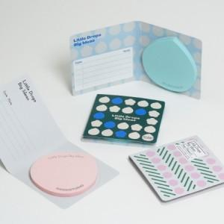

【상세/제작정보】 | 디자인표현이 좋고 종이로스가 거의 없어서 저렴

【인쇄/포장옵션】 | 풀칼라 / OPP(비닐)

【공급단가】 | 수량 | 1,000~ | 2,000~ | 3,000~ | 5,000~ | 10,000~
*VAT별도 | 20매 | 530원 | 470원 | 430원 | 400원 | 360원
 | 30매 | 630원 | 570원 | 530원 | 480원 | 440원
 | 50매 | 810원 | 760원 | 700원 | 640원 | 540원

【상품 URL】 | https://www.synergygift.co.kr:443/src/goods_detail.php?gdno=5674

